Sayfa1
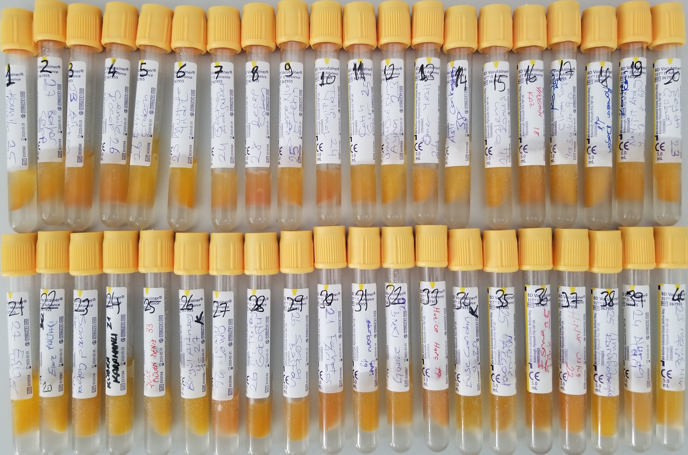
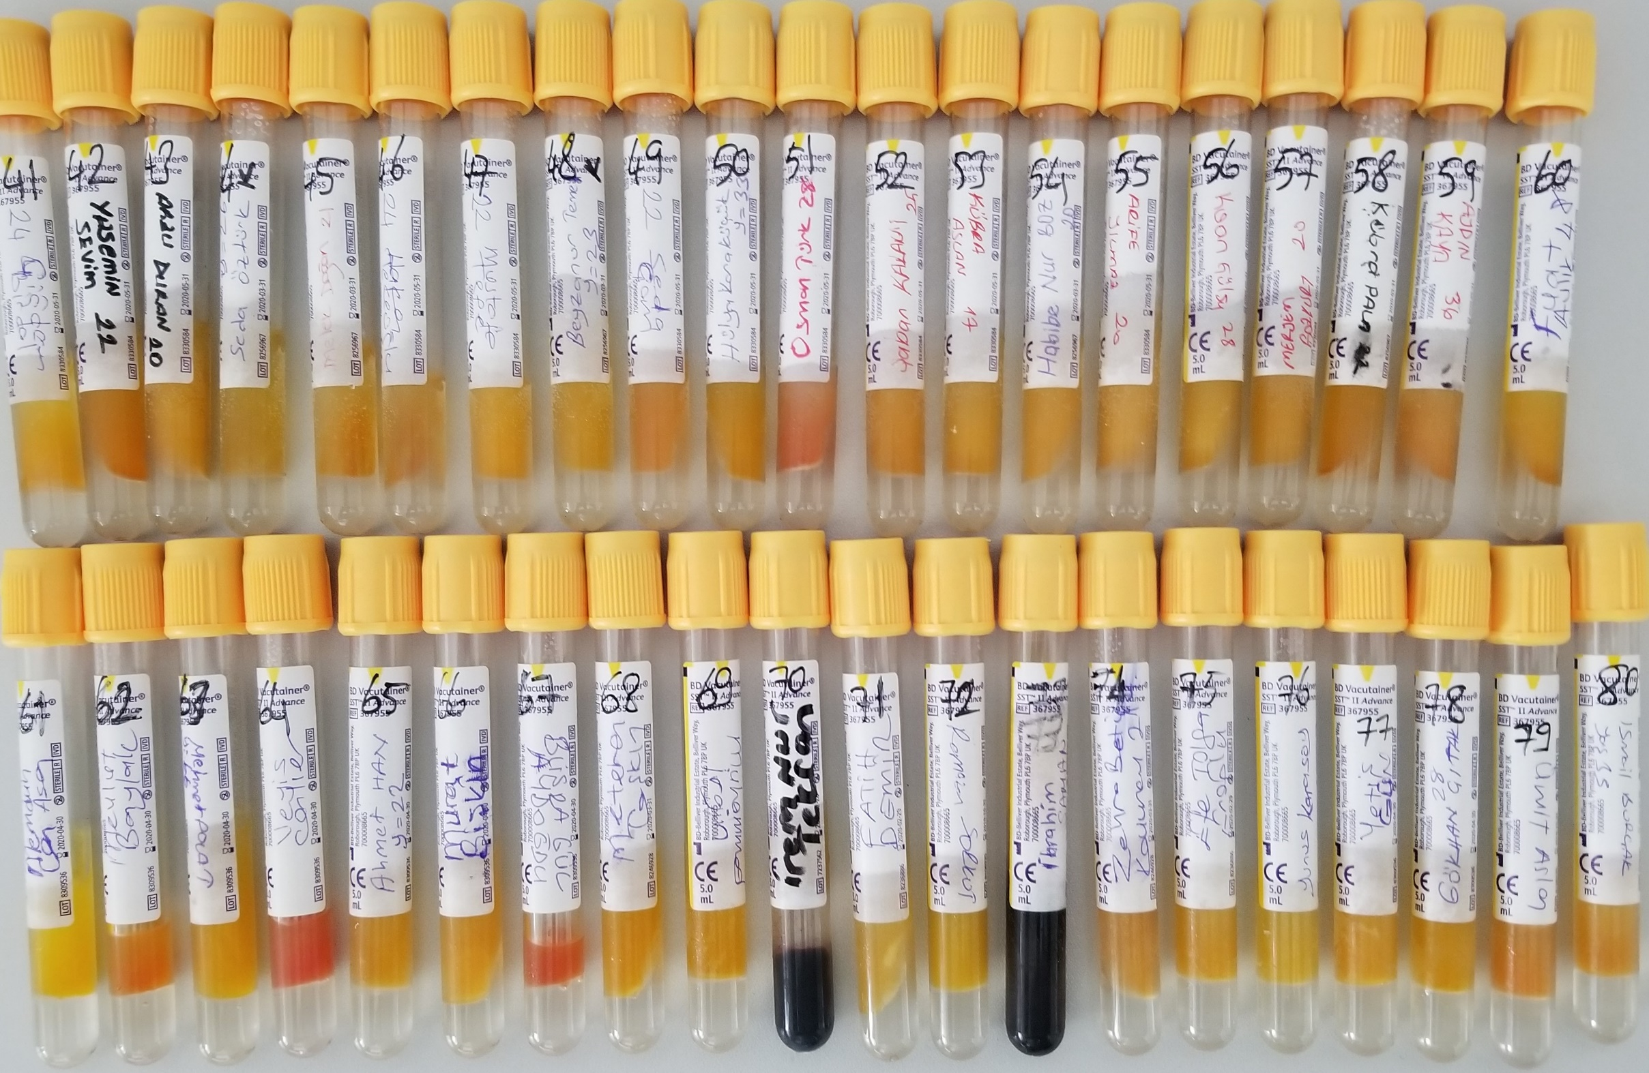
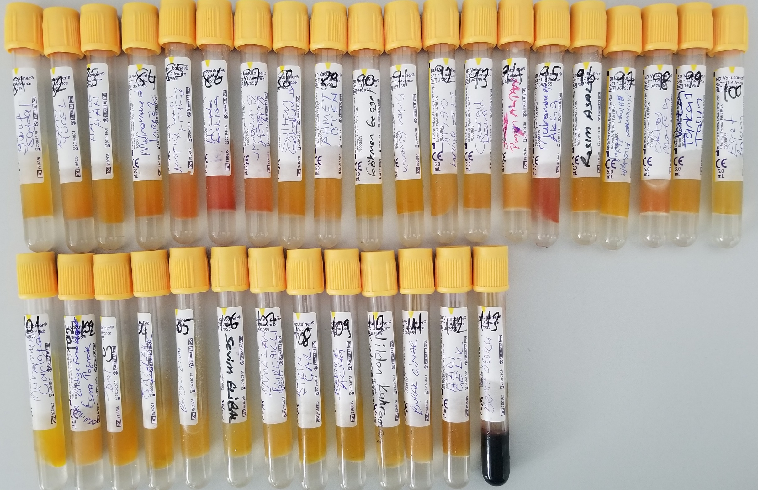
Numune Adı | TAS (mmol/L) | TOS (µmol/L) | OSI | Total Thiol (µmol/L) | Native Thiol (µmol/L) | Disülfit
Numune-1 | 2.03 | 8.06 | 0.40 | 422 | 355 | 33.5
Numune-2 | 1.74 | 7.86 | 0.45 | 394 | 328 | 33
Numune-3 | 2.20 | 7.72 | 0.35 | 546 | 339 | 103.5
Numune-4 | 1.46 | 9.53 | 0.65 | 543 | 284 | 129.5
Numune-5 | 1.48 | 4.98 | 0.34 | 474 | 299 | 87.5
Numune-6 | 1.76 | 7.82 | 0.44 | 519 | 359 | 80
Numune-7 | 2.02 | 9.12 | 0.45 | 521 | 320 | 100.50
Numune-8 | 2.01 | 13.50 | 0.67 | 824 | 367 | 228.50
Numune-9 | 1.6 | 7.59 | 0.47 | 486 | 300 | 93
Numune-10 | 1.62 | 11.3 | 0.70 | 460 | 278 | 91
Numune-11 | 2.14 | 6.2 | 0.29 | 592 | 294 | 149
Numune-12 | 1.68 | 4.76 | 0.28 | 435 | 250 | 92.5
Numune-13 | 1.83 | 9.7 | 0.53 | 657 | 342 | 157.5
Numune-14 | 1.41 | 4.71 | 0.33 | 468 | 249 | 109.5
Numune-15 | 1.56 | 7.76 | 0.50 | 727 | 283 | 222
Numune-16 | 1.75 | 6.08 | 0.35 | 668 | 271 | 198.5
Numune-17 | 1.96 | 7.05 | 0.36 | 804 | 250 | 277
Numune-18 | 1.76 | 5.51 | 0.31 | 675 | 232 | 221.5
Numune-19 | 1.73 | 8.24 | 0.48 | 594 | 384 | 105
Numune-20 | 1.64 | 7.31 | 0.45 | 477 | 354 | 61.5
Numune-21 | 1.88 | 6.9 | 0.37 | 674 | 352 | 161
Numune-22 | 2.01 | 5.59 | 0.28 | 735 | 352 | 191.5
Numune-23 | 1.89 | 5.78 | 0.31 | 672 | 336 | 168
Numune-24 | 1.71 | 4.85 | 0.28 | 483 | 314 | 84.5
Numune-25 | 1.41 | 7.25 | 0.51 | 438 | 269 | 84.5
Numune-26 | 1.61 | 3.72 | 0.23 | 342 | 222 | 60
Numune-27 | 1.76 | 12.09 | 0.69 | 508 | 360 | 74
Numune-28 | 2.16 | 10.07 | 0.47 | 555 | 379 | 88
Numune-29 | 1.91 | 10.16 | 0.53 | 567 | 373 | 97
Numune-30 | 1.86 | 9.67 | 0.52 | 672 | 386 | 143
Numune-31 | 1.79 | 6.62 | 0.37 | 615 | 332 | 141.5
Numune-32 | 1.55 | 5 | 0.32 | 538 | 387 | 75.5
Numune-33 | 1.85 | 7.75 | 0.42 | 994 | 353 | 320.5
Numune-34 | 1.74 | 4.72 | 0.27126436782 | 343 | 282 | 30.5
Numune-35 | 1.81 | 6.12 | 0.33812154696 | 353 | 298 | 27.5
Numune-36 | 1.73 | 6.23 | 0.36011560694 | 437 | 232 | 102.5
Numune-37 | 1.84 | 8.68 | 0.47173913043 | 469 | 265 | 102
Numune-38 | 1.66 | 7.55 | 0.45481927711 | 487 | 331 | 78
Numune-39 | 1.76 | 9.46 | 0.5375 | 488 | 306 | 91
Numune-40 | 1.99 | 6.59 | 0.33115577889 | 506 | 324 | 91
Numune-41 | 2.1 | 5.52 | 0.26285714286 | 428 | 304 | 62
Numune-42 | 1.88 | 4.76 | 0.25319148936 | 346 | 113 | 116.5
Numune-43 | 2 | 5.64 | 0.282 | 472 | 368 | 52
Numune-44 | 1.93 | 4.98 | 0.25803108808 | 402 | 308 | 47
Numune-45 | 1.54 | 5.88 | 0.38181818182 | 444 | 267 | 88.5
Numune-46 | 1.89 | 8.75 | 0.46296296296 | 571 | 375 | 98
Numune-47 | 1.9 | 6.57 | 0.34578947368 | 587 | 379 | 104
Numune-48 | 1.63 | 3.29 | 0.2018404908 | 361 | 314 | 23.5
Numune-49 | 1.67 | 10.59 | 0.63413173653 | 532 | 332 | 100
Numune-50 | 1.74 | 5.01 | 0.28793103448 | 502 | 311 | 95.5
Numune-51 | 1.8 | 12.16 | 0.67555555556 | 949 | 205 | 372
Numune-52 | 2.01 | 6.74 | 0.33532338308 | 702 | 244 | 229
Numune-53 | 1.85 | 4.55 | 0.24594594595 | 580 | 301 | 139.5
Numune-54 | 1.55 | 7.46 | 0.48129032258 | 571 | 294 | 138.5
Numune-55 | 1.61 | 8.53 | 0.5298136646 | 592 | 251 | 170.5
Numune-56 | 1.64 | 4.73 | 0.28841463415 | 696 | 278 | 209
Numune-57 | 1.74 | 4.13 | 0.23735632184 | 590 | 284 | 153
Numune-58 | 1.58 | 5.83 | 0.36898734177 | 594 | 267 | 163.5
Numune-59 | 2.4 | 7.45 | 0.31041666667 | 625 | 278 | 173.5
Numune-60 | 2.02 | 5.44 | 0.26930693069 | 521 | 276 | 122.5
Numune-61 | 1.92 | 4.46 | 0.23229166667 | 564 | 356 | 104
Numune-62 | 1.95 | 13.2 | 0.67692307692 | 667 | 357 | 155
Numune-63 | 2.2 | 5.06 | 0.23 | 501 | 180 | 160.5
Numune-64 | 1.91 | 20.86 | 1.0921465969 | 928 | 402 | 263
Numune-65 | 1.9 | 5.5 | 0.28947368421 | 630 | 324 | 153
Numune-66 | 1.66 | 4.51 | 0.27168674699 | 478 | 269 | 104.5
Numune-67 | 1.8 | 19.13 | 1.0627777778 | 535 | 429 | 53
Numune-68 | 1.95 | 5.95 | 0.30512820513 | 383 | 347 | 18
Numune-69 | 1.87 | 4.17 | 0.22299465241 | 529 | 301 | 114
Numune-70 | 1.65 | 7.23 | 0.43818181818 | 645 | 205 | 220
Numune-71 | 1.73 | 4.13 | 0.2387283237 | 612 | 266 | 173
Numune-72 | 2.45 | 4.86 | 0.19836734694 | 513 | 252 | 130.5
Numune-73 | 2.13 | 9.99 | 0.46901408451 | 800 | 144 | 328
Numune-74 | 1.71 | 12.18 | 0.71228070175 | 729 | 340 | 194.5
Numune-75 | 2.33 | 11.88 | 0.50987124464 | 729 | 331 | 199
Numune-76 | 2.48 | 9.42 | 0.37983870968 | 449 | 196 | 126.5
Numune-77 | 1.76 | 9.21 | 0.52329545455 | 680 | 297 | 191.5
Numune-78 | 1.82 | 11.34 | 0.62307692308 | 519 | 311 | 104
Numune-79 | 2.35 | 13.54 | 0.57617021277 | 651 | 290 | 180.5
Numune-80 | 1.76 | 13.51 | 0.76761363636 | 711 | 249 | 231
Numune-81 | 1.48 | 7.6 | 0.51351351351 | 485 | 284 | 100.5
Numune-82 | 2.25 | 9.69 | 0.43066666667 | 733 | 235 | 249
Numune-83 | 1.91 | 6.64 | 0.34764397906 | 348 | 289 | 29.5
Numune-84 | 2.09 | 8.17 | 0.39090909091 | 606 | 368 | 119
Numune-85 | 1.83 | 11.37 | 0.62131147541 | 814 | 334 | 240
Numune-86 | 2.04 | 14.97 | 0.73382352941 | 838 | 304 | 267
Numune-87 | 1.94 | 9.18 | 0.47319587629 | 511 | 331 | 90
Numune-88 | 1.69 | 8.02 | 0.47455621302 | 418 | 304 | 57
Numune-89 | 1.98 | 7.89 | 0.39848484848 | 542 | 309 | 116.5
Numune-90 | 2.18 | 5.28 | 0.24220183486 | 537 | 280 | 128.5
Numune-91 | 2.13 | 4.87 | 0.22863849765 | 535 | 248 | 143.5
Numune-92 | 1.8 | 6.95 | 0.38611111111 | 572 | 235 | 168.5
Numune-93 | 1.79 | 6.34 | 0.35418994413 | 517 | 300 | 108.5
Numune-94 | 2.05 | 7.04 | 0.34341463415 | 958 | 287 | 335.5
Numune-95 | 1.86 | 15.97 | 0.85860215054 | 659 | 351 | 154
Numune-96 | 2.29 | 6.54 | 0.28558951965 | 368 | 196 | 86
Numune-97 | 2.02 | 3.71 | 0.18366336634 | 340 | 321 | 9.5
Numune-98 | 1.94 | 7.89 | 0.40670103093 | 1137 | 244 | 446.5
Numune-99 | 1.88 | 5.03 | 0.26755319149 | 598 | 283 | 157.5
Numune-100 | 1.89 | 10.74 | 0.56825396825 | 512 | 239 | 136.5
Numune-101 | 2.17 | 7.38 | 0.3400921659 | 687 | 309 | 189
Numune-102 | 1.92 | 8.88 | 0.4625 | 755 | 213 | 271
Numune-103 | 2.02 | 4.65 | 0.2301980198 | 680 | 287 | 196.5
Numune-104 | 1.8 | 6.63 | 0.36833333333 | 585 | 258 | 163.5
Numune-105 | 1.94 | 7.05 | 0.36340206186 | 608 | 210 | 199
Numune-106 | 2.21 | 4.97 | 0.22488687783 | 480 | 244 | 118
Numune-107 | 1.84 | 4.73 | 0.25706521739 | 576 | 212 | 182
Numune-108 | 2.24 | 5.61 | 0.25044642857 | 553 | 287 | 133
Numune-109 | 1.61 | 6.2 | 0.3850931677 | 473 | 218 | 127.5
Numune-110 | 1.59 | 11.5 | 0.72327044025 | 453 | 217 | 118
Numune-111 | 2.22 | 7.05 | 0.31756756757 | 724 | 283 | 220.5
Numune-112 | 1.64 | 7.81 | 0.4762195122 | 233 | 142 | 45.5
Numune-113 | 2.3 | 11.62 | 0.5052173913 | 566 | 274 | 146

